客车ECAS控制器
设计验证计划和报告 （Design Verification Plan and Report） |  |  |  |  |  |  | DVP编号：
 |  |  |  |  |  |  | 编制： |  |  |  | 审核:
项目编号： |  |  |  | 车型： |  |  | 批准： |  |  |  | 会签：
零件名称：客车ECAS控制器2代 |  |  |  | 零件号：ALP.ECAS.12V.0001.V1.0.0.7 |  |  | 报告日期： |  |  |  | 报告工程师：
测试计划 |  |  |  |  |  |  |  |  |  |  | 测试报告
序号 | 项目 | 程序或标准 | 试验描述 | 目标要求 | 责任人 | 试验地点 | 样本 |  | 日期 |  | 测试结果概述 | 报告编号
 |  |  |  |  |  |  | 数量 | 类型 | 开始 | 结束 |  |  | 试验用时 （分钟）
一、电性能试验
1 | 直流供电电压 | GB/T 28046.2-2011 | 按GB/T 28046.2-2011 中4.2.2 条要求进行。 工作温度：-40~85℃ 电压：10~32V 试验在电压范围内无时间限制（必须可以长时间运行） | 在10V～32V电压范围内，产品 的功能状态应达到A级。 | 胡明全 | 安路普 | 3 |  | 2019-06-14 | 2019-06-14 | 工作电压在10V~22V间ADC检测失败，22.1V~32V期间所以工作正常。功能符合A级 | S/ALP03.01-2019
2 | 过电压 | GB/T 28046.2-2011 | 按GB/T 28046.2-2011 中4.3.2 条要求进行。 将试件加热到65℃，向ECU施加36V电压，持续时间60min | 过电压期间，产品的功能状态应达到A级。 | 胡明全 | 安路普 | 3 |  | 2019-06-14 | 2019-06-14 | 36V工作1H，所有功能正常，符合A级。附加：工作电压40V时，瞬间功率达到7W，稳定功率2.9W，所有功能正常。工作电压52V时瞬间功率达到72W，稳定功率11W，在瞬间恢复到24V后，由于保险丝温度没有恢复，工作不正常，关闭电源再开启，所有功能正常。 | S/ALP03.02-2019
3 | 叠加交流电压 | GB/T 28046.2-2011 | 按GB/T 28046.2-2011 中4.4.2 条要求进行。 在32V电压的基础上，叠加UPP=4V，频率50~20KHz的三角对数正弦波。 持续时间：120秒。 试验次数：连续5次。 | 叠加4V正弦电压后，产品的功能状态应达到A级。 | 胡明全 | 泰思特北京办事处 | 3 |  | 2019-06-05 | 2019-06-05 | 试验过程中，由于电压超出，ECU保护，部分命令不执行。产品所有功能均正常，符合A级 | S/ALP03.03-2019 | 30
4 | 供电电压缓降和缓升 | GB/T 28046.2-2011 | 按GB/T 28046.2-2011 中4.5.2 条要求进行。 以0.5V/min速率将供电电压由32V降到0V，然后从0V以0.5V/min速率升到32V。 | 在工作电压范围内，产品的功能状态应达到A级。在工作电压外，产品的功能状态应达到C级。 | 胡明全 | 泰思特北京办事处 | 3 |  | 2019-06-05 | 2019-06-05 | 在降压后电压大于14.5V时所有功能正常，符合A级。 当降压后电压大于7V时，继电器无动作，数据读写、通讯正常，符合B级。 当降压后电压小于7V后，降压器件系统不工作，恢复电压后，所有功能正常，符合C级。 | S/ALP03.04-2019 | 30
5 | 供电电压瞬时下降 | GB/T 28046.2-2011 | 按GB/T 28046.2-2011 中4.6.1.2 条要求进行。 将试验脉冲同时加到试件的有效电源端，下降至9V，且上升和下降时间不超过10ms | 产品的功能状态应达到B级。 | 胡明全 | 泰思特北京办事处 | 3 |  | 2019-06-05 | 2019-06-05 | 在试验中ECU所有功能正常，符合A级 | S/ALP03.05-2019 | 10
6 | 对电压骤降的复位性能 | GB/T 28046.2-2011 | 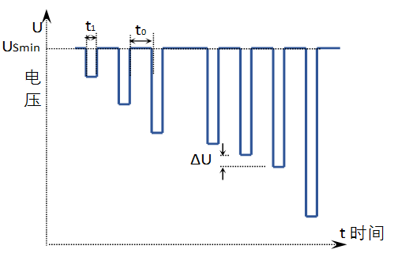 按GB/T 28046.2-2011 中4.6.2.2 条要求进行。 供电电压以5%梯度从32V降到31.2V，保持5秒，在上升到32V，保持10秒并进行功能试验。然后将电压降至14.4V等，按下图所示以5%梯度继续进行直到降至0V，然后再将电压升到10V。 其中： U——电压，V； t——时间，S； ΔU——5% USmin t1——5S t0——10S 在t0期间进行各项功能性试验（如：电磁阀动作、ADC采集、开关量采集、通讯等） | 产品的功能状态应达到C级。 | 胡明全 | 泰思特北京办事处 | 3 |  | 2019-06-05 | 2019-06-05 | 试验最高电压为32V，超出ECU保护电压，部分动作不执行。 在降压后电压大于14.5V时所有功能正常，符合A级。 当降压后电压大于7V时，继电器无动作，数据读写、通讯正常，符合B级。 当降压后电压小于7V后，降压器件系统不工作，恢复电压后，所有功能正常，符合C级。 | S/ALP03.06-2019 | 30
7 | 启动特性 | GB/T 28046.2-2011 | 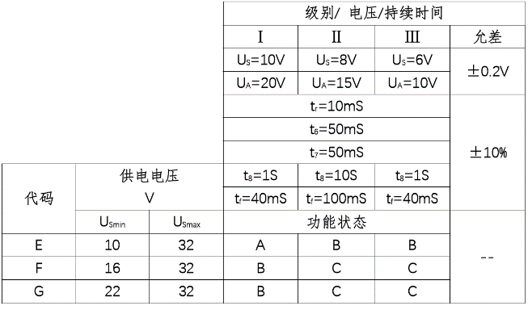 按GB/T 28046.2-2011 中4.6.3.2 条要求进行。 按下图波形和表格的启动特性参数同时加到试件的有效电源端，共进行10次。启动循环间隔1~2秒。 执行级别：Ⅰ 执行代码：E 其中：f=2Hz | 产品的功能状态应达到A级。 | 胡明全 | 泰思特北京办事处 | 3 |  | 2019-06-05 | 2019-06-05 | 试验中，电压超出保护电压范围，部分命令不执行。 试验在级别Ⅰ时，所有功能正常，符合A。 试验在级别Ⅲ时，试验中继电器功能不正常，其他功能正常。电压恢复后所有功能正常，符合B。 | S/ALP03.07-2019 | 20
8 | 反向电压 | GB/T 28046.2-2011 | 按GB/T 28046.2-2011 中4.7.2.3 条要求进行。 同时施加28V反向电压到所有相关电源端子，持续60s | 电源反向期间功率42W，恢复正常连接后，产品的功能状态应达到C级。 | 胡明全 | 安路普 | 3 |  | 2019-06-14 | 2019-06-14 | 反向电压期间，电流1.6A，46W，CJ945微热。电压恢复正常后所有功能正常。符合C级 | S/ALP03.08-2019
9 | 开路试验 | GB/T 28046.2-2011 | 按GB/T 28046.2-2011 中4.9.1.2 条要求进行。 断开任意一条或多条电路，持续10s，开路阻抗大于10MΩ | 产品的功能状态应达到C级。 | 胡明全 | 安路普 | 3 |  | 2019-06-14 | 2019-06-14 | 任意引脚开路测试均不能通过，当恢复所有引脚连接后，所有功能正常，符合C级。 | S/ALP03.09-2019
10 | 短路保护 | GB/T 28046.2-2011 | 按GB/T 28046.2-2011 中4.10.2.1条要求进行。试件所有有效输入和输出端,依次连接到32V、地,各持续60s±6s; 试验按如下顺序进行 ——连接电源端子和接地端子; 1) 激活输出; 2) 停止输出。 ——切断电源。 ——切断接地 | 产品的功能状态应达到C级。 | 胡明全 | 安路普 | 3 |  | 2019-06-18 | 2019-06-18 | 测试中产品无法工作，完成测试后所有工作正常，符合C级。 | S/ALP03.10-2019
11 | 静态电流 |  | 在24V工作电压下，检测产品电源线上的静态电流。 | 在24V工作电压下，产品静态电流≤300uA。 | 胡明全 | 安路普 | 2 |  | 2019-06-14 | 2019-06-14 | 静态电流60uA，符合设计要求 | S/ALP03.11-2019
12 | 地偏移测试 | GB/T 28046.2-2011 | 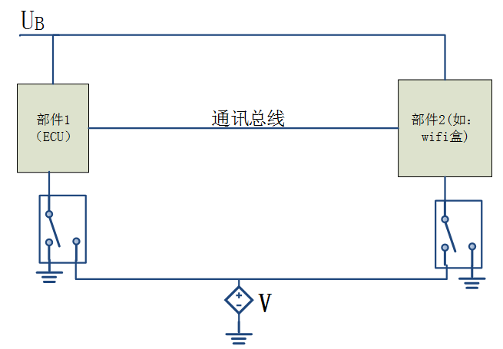 地偏移测试 1V 其中：V=1V | 产品的功能状态应达到A级 | 胡明全 | 安路普 | 3 |  | 2019-06-14 | 2019-06-14 | 接地偏移最高达14V左右试验，所有功能正常，符合A级。 | S/ALP03.12-2019

二、EMC电磁兼容性试验
1 | 瞬态抗干扰测试_电源线 | ISO 7637-2 2011波形：1 | 沿电源线注入的瞬态干扰 | 产品的功能状态应达到C级 | 胡明全 | 泰思特北京办事处 | 1 |  | 2019-06-05 | 2019-06-05 | 试件在波形发生器件频繁重启，无法正常工作，电压恢复正常时能够正常工作，符合C级。 | S/ALP03.13-2019 | 10
2 |  | ISO 7637-2 2011波形：2a |  | 产品的功能状态应达到A级 |  |  | 1 |  | 2019-06-05 | 2019-06-05 | 在试验中ECU所有功能正常，符合A级 | S/ALP03.14-2019 | 20
3 |  | ISO 7637-2 2011波形：2b |  | 产品的功能状态应达到C级 |  |  | 1 |  | 2019-06-05 | 2019-06-05 | 试件在波形发生时频繁重启，无法正常工作，电压恢复正常时能够正常工作，符合C级。 | S/ALP03.15-2019 | 20
4 |  | ISO 7637-2 2011波形：3a |  | 产品的功能状态应达到A级 |  |  | 1 |  | 2019-06-05 | 2019-06-05 | 所有功能正常，符合A级。 | S/ALP03.16-2019 | 10
5 |  | ISO 7637-2 2011波形：3b |  | 产品的功能状态应达到A级 |  |  | 1 |  | 2019-06-05 | 2019-06-05 | 所有功能正常，符合A级。 | S/ALP03.17-2019 | 10
6 |  | ISO 7637-2 2011波形：4 |  | 产品的功能状态应达到B级 |  |  | 1 |  | 2019-06-05 | 2019-06-05 | 试验中由于电压降至8V，继电器的动作无法执行，所有的数据读写正常，符合B级。 | S/ALP03.18-2019 | 10
7 |  | ISO 7637-2 2011波形：5a |  | 产品的功能状态应达到C级 |  |  | 1 |  | 2019-06-05 | 2019-06-05 | 174V/2Ω/350mS，试验中所有功能正常，符合A级。 | S/ALP03.19-2019 | 10
8 |  | ISO 7637-2 2011波形：5b |  | 产品的功能状态应达到B级 |  |  | 1 |  | 2019-06-05 | 2019-06-05 | 试验中所有功能正常，符合A级。 | S/ALP03.20-2019 | 10
9 | 传感器和执行器信号线上瞬态抗干扰测试 波形：3a，3b | ISO 7637-3 2011 | 沿电源及信号注入的瞬态耦合干扰 | 产品的功能状态应达到A级 | 胡明全 | 泰思特北京办事处 | 1 |  | 2019-06-05 | 2019-06-05 | 试验中所有功能正常，符合A级。 | S/ALP03.21-2019 | 10
10 | 静电放电试验 Handling | ISO 10605 2008 | 静电放电测试 2KΩ/300pF 接触6KV/空气8KV | 产品的功能状态应达到A级 | 胡明全 | 泰思特北京办事处 | 1 |  | 2019-06-05 | 2019-06-05 | 试验中电脑USB口保护，ECU所有功能正常，符合A级。 | S/ALP03.22-2019 | 10
 |  |  |  |  |  |  |  |  |  |  |  |  | 240

